信用交易
融资融券市场交易数据统计(2023-07-28)

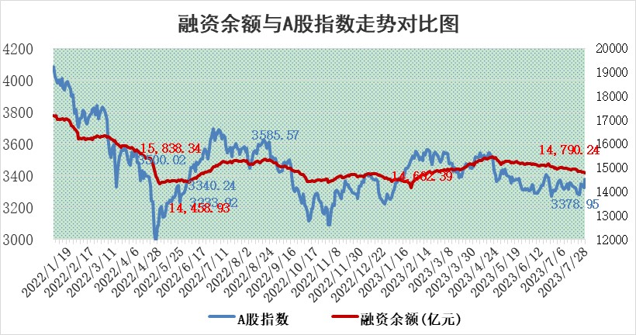
标的证券 | 融资融券余额（亿元） | 融资余额（亿元） | 融券余额（亿元） | 融资买入额（亿元） | 融资融券规模变化（亿元） | 融资余额增幅(‰) | 融券余额增幅(%)
统计数据 | 15,721.93 | 14,790.24 | 929.62 | 694.35 | -14.79 | -2.10 | 1.80

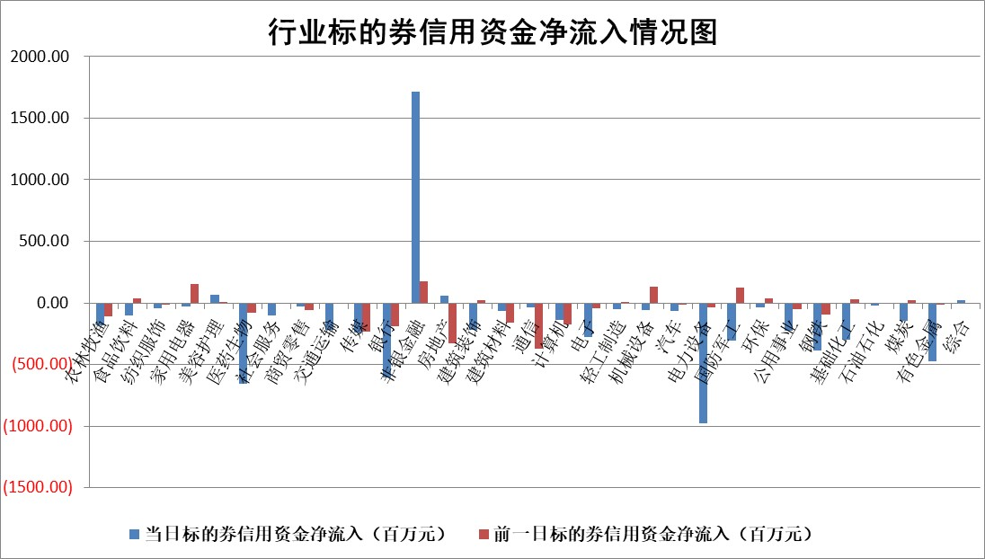

 |  |  |  |  |  |  |  | 2

标的基金代码 | 标的基金简称 | 融资余额/市值(%) | 融资余额增幅(%) | 融资买入额/成交金额(%) | （融资余额净增额-融券余额净增额）/市值(‱) | 融券余额降幅(%) | ABS[（融资余额净增额-融券余额净增额）/市值净增额-1](%)
159902 | 华夏中小板ETF | 0.00 | 0.00 | 0.00 | 0.00 | 0.00 | 100.00
159915 | 易方达创业板ETF | 2.06 | -5.98 | 2849.10 | -13.59 | -7.81 | 108.65
159919 | 嘉实沪深300ETF | 4.11 | 0.48 | 2.12 | -0.56 | -40.31 | 100.24
159920 | 华夏恒生ETF | 65.71 | -0.12 | 7.91 | -7.96 | 13.03 | 104.67
159922 | 嘉实中证500ETF | 0.63 | -25.47 | 744.15 | -30.60 | -2.24 | 121.57
159925 | 南方沪深300ETF | 0.04 | -0.93 | 0.01 | -0.04 | 0.00 | 100.02
159928 | 消费ETF | 0.81 | 0.61 | 7.72 | 4.14 | 27.70 | 97.84
159934 | 易方达黄金ETF | 334.84 | -0.18 | 3.69 | -59.94 | 0.00 | 33.01
159939 | 全指信息技术ETF | 0.63 | 3.66 | 10.71 | 2.12 | -0.94 | 98.46
159940 | 全指金融地产ETF | 0.10 | -1.88 | 0.02 | -0.19 | 0.00 | 100.04
159995 | 半导体芯片ETF | 2.45 | -0.15 | 155.71 | -0.31 | 0.40 | 100.46
159997 | 天弘中证电子ETF | 1.62 | -0.70 | 1.33 | -1.28 | -0.83 | 101.56
159998 | 天弘中证计算机主题ETF | 1.39 | 4.16 | 0.06 | 3.62 | -2.78 | 98.36
510050 | 华夏上证50ETF | 9.32 | 0.74 | 84.36 | 7.46 | 3.23 | 98.58
510180 | 华安上证180ETF | 0.47 | 2.77 | 2.20 | 0.99 | -29.71 | 99.65
510880 | 华泰柏瑞红利ETF | 0.33 | 7.41 | 1.31 | 2.05 | -9.24 | 98.88
510900 | 易方达恒生H股ETF | 89.17 | -0.07 | 2.95 | -5.97 | 0.00 | 102.82
511010 | 5年期国债ETF | 11.46 | -0.16 | 0.16 | -1.81 | 0.00 | 73.70
511380 | 可转债及可交换债券ETF | 7.72 | -3.48 | 0.96 | -27.81 | 0.00 | 134.92
512000 | 全指证券ETF | 5.58 | -2.58 | 31.39 | -17.32 | -6.71 | 103.00
512010 | 沪深300医药卫生ETF | 3.79 | -5.17 | 19.69 | -21.34 | -5.37 | 118.51
512070 | 沪深300非银ETF | 1.60 | 10.74 | 445.84 | 14.97 | -7.15 | 97.63
512400 | 南方中证申万有色金属ETF | 1.19 | 8.41 | 0.86 | 9.61 | 3.10 | 96.48
512580 | 广发中证环保产业ETF | 1.08 | -1.60 | 0.12 | -1.83 | -1.09 | 101.44
512660 | 国泰中证军工ETF | 2.93 | 7.52 | 19.12 | 23.87 | 9.39 | 65.46
512800 | 华宝中证银行ETF | 13.97 | -0.18 | 0.48 | 10.23 | 27.77 | 96.37
512980 | 广发中证传媒ETF | 0.95 | 0.14 | 162.21 | 0.19 | 0.25 | 100.28
515030 | 华夏中证新能源汽车ETF | 2.25 | -0.89 | 35.56 | -2.55 | -1.11 | 101.97
515050 | 华夏中证5G通信主题ETF | 1.11 | 1.53 | 7.33 | 1.35 | -2.39 | 98.78
515070 | 华夏中证人工智能ETF | 2.22 | 0.69 | 8.43 | 1.47 | -0.73 | 98.22
标的股票比较指标 |  | 融资余额/流通A股市值(%) | 融资余额增幅(%) | 融资买入额/成交金额(%) | （融资余额净增额-融券余额净增额）/流通A股市值(‱) | 融券余额降幅(%) | ABS[（融资余额净增额-融券余额净增额）/流通A股市值净增额-1](%)
前十名标的个股 |  | 蓝光发展 | 森鹰窗业 | 福莱特 | 福星股份 | 海融科技 | 科捷智能
 |  | 仁东控股 | 正强股份 | 天壕环境 | 正强股份 | 华帝股份 | 荣昌生物
 |  | 莱茵生物 | 福莱特 | 鲁信创投 | 挖金客 | 山推股份 | 思特威
 |  | 大立科技 | 海马汽车 | 威腾电气 | 霍普股份 | 龙头股份 | 海正生材
 |  | 永信至诚 | 航宇科技 | 宏微科技 | 绿的谐波 | 龙溪股份 | 青木股份
 |  | 数码视讯 | 霍普股份 | 基蛋生物 | 金证股份 | 上海九百 | 绿的谐波
 |  | 全柴动力 | 挖金客 | 青达环保 | 森鹰窗业 | 富通信息 | 派能科技
 |  | 万得凯 | 威腾电气 | 佰仁医疗 | 银之杰 | 中远海科 | 鹿山新材
 |  | 钜泉科技 | 诺思格 | 宁波海运 | 海马汽车 | 霍莱沃 | 中微半导
 |  | 晨鸣纸业 | 迈得医疗 | 润阳科技 | 威腾电气 | 和达科技 | 浙江建投
后十名标的个股 |  | 天沃科技 | 森赫股份 | 孚能科技 | 深水规院 | 乐凯胶片 | 巨一科技
 |  | 金圆股份 | 戎美股份 | 天沃科技 | 戎美股份 | 新力金融 | 新媒股份
 |  | 哈工智能 | 中亦科技 | 金圆股份 | 海兰信 | 冠城大通 | 科大智能
 |  | 正邦科技 | 深水规院 | 哈工智能 | 科捷智能 | 奥精医疗 | 汉宇集团
 |  | 美好置业 | 思特威 | 正邦科技 | 森赫股份 | 京威股份 | 中一科技
 |  | 宋都股份 | 金钟股份 | 美好置业 | 维海德 | 倍轻松 | 金钟股份
 |  | 中天金融 | 新疆交建 | 宋都股份 | 中亦科技 | 水羊股份 | 双环科技 | ;
 |  | 华铁股份 | 维海德 | 中天金融 | 奥雅股份 | 科瑞技术 | 三维通信
 |  | 阳光城 | 趣睡科技 | 华铁股份 | 深圳瑞捷 | 隆达股份 | 卓锦股份
 |  | 紫鑫药业 | 海正生材 | 阳光城 | 齐鲁银行 | 商络电子 | 智立方
说明：1.以上普通交易数据和信用交易数据皆以交易日收盘后数据为基准；2.上述标的证券总数据只计算标的证券市场总数据，不包括从标的证券中调出去标的证券数据，所以与交易所公布的总值略有不同； 3.上述行业采用申万一级行业分类；4.以上标的基金和标的个股中比较的6个指标值中：前5个（从左至右）为正向指标，值越大排名越靠前；第6个为逆向指标，值越小，排名越靠前；5.第6个指标中ABS[]表示求绝对值，其主要用于考量信用资金相对净流入对股价相对净变化的贡献程度；6.数据来源：wind，交易所。

 | 证券代码 | 新增融资余额 | 融资买入额 | 融资买入增幅前10
远大智能 | 002689 | 28175353 | 42268582 | 199%
亚太股份 | 002284 | 21555247 | 34242865 | 82%
赛诺医疗 | 688108 | 72122899 | 101076547 | 78%
湖南发展 | 000722 | 66023557 | 137112987 | 75%
柘中股份 | 002346 | 14584119 | 36845980 | 58%
国城矿业 | 000688 | 24683149 | 48240585 | 54%
兆新股份 | 002256 | 1985058 | 4066269 | 52%
凯美特气 | 002549 | 33806472 | 61340055 | 52%
华昌达 | 300278 | 13474542 | 19303225 | 48%
新华联 | 000620 | 27311937 | 39201759 | 43%

 | 证券代码 | 新增融资余额 | 融资买入额 | 融资买入增幅前10
兔宝宝 | 002043 | 73310337 | 89923983 | 334%
捷昌驱动 | 603583 | 26026415 | 31686727 | 262%
湘财股份 | 600095 | 94196837 | 132280449 | 252%
中谷物流 | 603565 | 49103883 | 60098371 | 234%
中青宝 | 300052 | 24215352 | 31377809 | 98%
顾家家居 | 603816 | 138518545 | 188424210 | 78%
喜临门 | 603008 | 31503289 | 48351944 | 77%
财信发展 | 000838 | 10831830 | 17666790 | 74%
苏州银行 | 002966 | 10578096 | 19143736 | 72%
金诚信 | 603979 | 23858538 | 36098133 | 60%

